Ex0-PD
Estágio | Inicio | Fim | Dist | minDisti-1 | Disti | Estágio | Inicio | Fim | Dist | minDisti-1 | Disti | minDisti
1 | A | B | 3 |  |  | 1 | A | B | 3 | 0 | 3
1 | A | C | 5 |  |  | 1 | A | C | 5 | 0 | 5
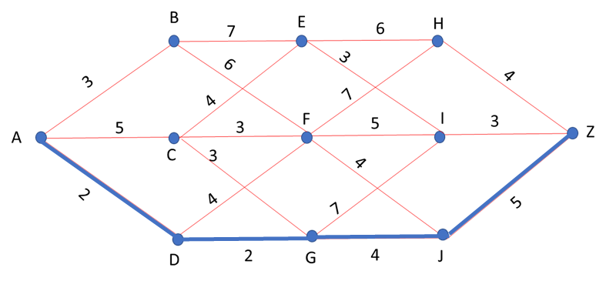
1 | A | D | 2 |  |  | 1 | A | D | 2 | 0 | 2
2 | B | E | 7 | 3 | 10 | 2 | B | E | 7 | 3 | 10 | 9
2 | C | E | 4 | 5 | 9 | 2 | C | E | 4 | 5 | 9 | 9
2 | B | F | 6 | 3 | 9 | 2 | B | F | 6 | 3 | 9 | 6
2 | C | F | 3 | 5 | 8 | 2 | C | F | 3 | 5 | 8 | 6
2 | D | F | 4 | 2 | 6 | 2 | D | F | 4 | 2 | 6 | 6
2 | C | G | 3 | 5 | 8 | 2 | C | G | 3 | 5 | 8 | 4
2 | D | G | 2 | 2 | 4 | 2 | D | G | 2 | 2 | 4 | 4
3 | E | H | 6 | 9 | 15 | 3 | E | H | 6 | 9 | 15 | 13
3 | F | H | 7 | 6 | 13 | 3 | F | H | 7 | 6 | 13 | 13
3 | E | I | 3 | 9 | 12 | 3 | E | I | 3 | 9 | 12 | 11
3 | F | I | 5 | 6 | 11 | 3 | F | I | 5 | 6 | 11 | 11
3 | G | I | 7 | 4 | 11 | 3 | G | I | 7 | 4 | 11 | 11
3 | F | J | 4 | 6 | 10 | 3 | F | J | 4 | 6 | 10 | 8
3 | G | J | 4 | 4 | 8 | 3 | G | J | 4 | 4 | 8 | 8
4 | H | Z | 4 | 13 | 17 | 4 | H | Z | 4 | 13 | 17
4 | I | Z | 3 | 11 | 14 | 4 | I | Z | 3 | 11 | 14
4 | J | Z | 5 | 8 | 13 | 4 | J | Z | 5 | 8 | 13

